2022
PERSONAL ATENCIÓN PRIMARIA SEGÚN ÁREA DE SALUD, ESTAMENTO PROFESIONAL Y
MODELO SANITARIO. REGIÓN DE MURCIA 2022.

Áreas de salud | MEDICINA FAMILIA |  | PEDIATRÍA |  |  | ENFERMERÍA
 | E.A.P. | M. Tradicional | E.A.P. | M. Tradicional | De área | E.A.P. | M. Tradicional
Área 1: Murcia | 166 | 0 | 44 | 0 | 0 | 146 | 0
Área 2 :Cartagena | 170 | 0 | 49 | 0 | 0 | 165 | 0
Área 3: Lorca | 115 | 0 | 29 | 0 | 0 | 117 | 0
Área 4: Noroeste | 51 | 0 | 13 | 0 | 0 | 56 | 0
Área 5: Altiplano | 38 | 0 | 11 | 0 | 0 | 37 | 0
Área 6: Vega Media del Segura | 167 | 0 | 44 | 0 | 0 | 151 | 0
Área 7: Murcia Este | 131 | 0 | 35 | 0 | 0 | 120 | 0
Área 8: Mar Menor | 68 | 0 | 21 | 0 | 0 | 64 | 0
Área 9: Vega Alta del Segura | 35 | 0 | 9 | 0 | 0 | 34 | 0
Total Región Murcia | 941 | 0 | 255 | 0 | 0 | 890 | 0
Total España | 30,235 | 65 | 6,527 | 2 | 83 | 32,939 | 97
Fuente: Datos regionales del Servicio de Planificación y Financiación Sanitaria de la Consejería de Salud.
Elaborado a partir de datos del Servicio de Aseguramiento y Prestaciones del Servicio Murciano de Salud.
Datos nacionales del Ministerio de Sanidad, Consumo y Bienestar Social. |  |  |  |  |  |  | Índice

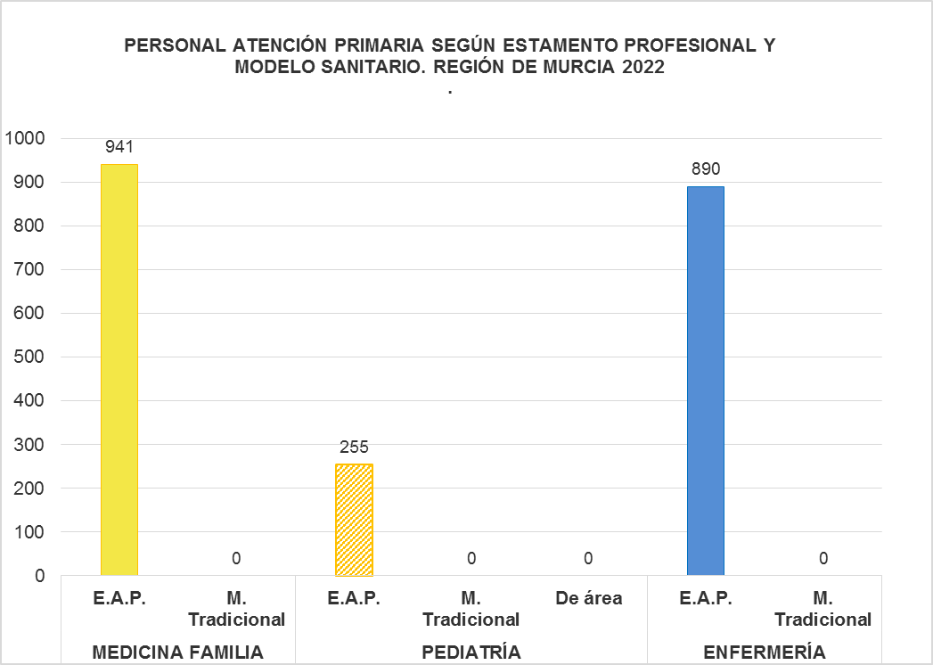

Fuentes: SIAP- Servicio de Planificación y Financiación Sanitaria. Consejería de Salud. Portal Estadístico-MSCBS.

2021
PERSONAL ATENCIÓN PRIMARIA SEGÚN ÁREA DE SALUD, ESTAMENTO PROFESIONAL Y
MODELO SANITARIO. REGIÓN DE MURCIA 2021.

Áreas de salud | MEDICINA FAMILIA |  | PEDIATRÍA |  |  | ENFERMERÍA
 | E.A.P. | M. Tradicional | E.A.P. | M. Tradicional | De área | E.A.P. | M. Tradicional
Área 1: Murcia | 151 | 0 | 42 | 0 | 0 | 143 | 0
Área 2 :Cartagena | 171 | 0 | 49 | 0 | 0 | 164 | 0
Área 3: Lorca | 113 | 0 | 29 | 0 | 0 | 116 | 0
Área 4: Noroeste | 50 | 0 | 12 | 0 | 0 | 53 | 0
Área 5: Altiplano | 38 | 0 | 11 | 0 | 0 | 36 | 0
Área 6: Vega Media del Segura | 149 | 2 | 44 | 0 | 0 | 146 | 0
Área 7: Murcia Este | 122 | 0 | 35 | 0 | 0 | 118 | 0
Área 8: Mar Menor | 68 | 0 | 21 | 0 | 0 | 64 | 0
Área 9: Vega Alta del Segura | 35 | 0 | 9 | 0 | 0 | 34 | 0
Total Región Murcia | 897 | 2 | 252 | 0 | 0 | 874 | 0
Total España | 29,509 | 92 | 6,364 | 2 | 108 | 30,822 | 110
Fuente: Datos regionales del Servicio de Planificación y Financiación Sanitaria de la Consejería de Salud.
Elaborado a partir de datos del Servicio de Aseguramiento y Prestaciones del Servicio Murciano de Salud.
Datos nacionales del Ministerio de Sanidad, Consumo y Bienestar Social. |  |  |  |  |  |  | Índice

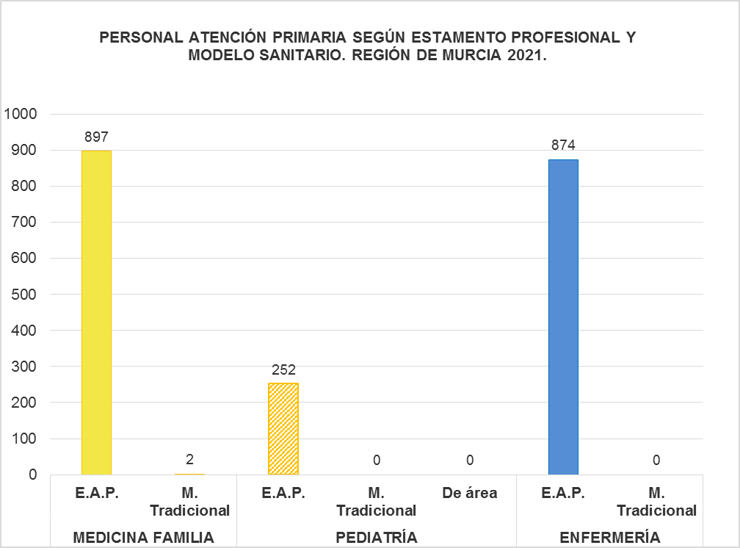

Fuentes: SIAP- Servicio de Planificación y Financiación Sanitaria. Consejería de Salud. Portal Estadístico-MSCBS.

2020
PERSONAL ATENCIÓN PRIMARIA SEGÚN ÁREA DE SALUD, ESTAMENTO PROFESIONAL Y
MODELO SANITARIO. REGIÓN DE MURCIA 2020.

Áreas de salud | MEDICINA FAMILIA |  | PEDIATRÍA |  |  | ENFERMERÍA
 | E.A.P. | M. Tradicional | E.A.P. | M. Tradicional | De área | E.A.P. | M. Tradicional
Área 1: Murcia | 150 | 0 | 42 | 0 | 0 | 141 | 0
Área 2 :Cartagena | 164 | 0 | 48 | 0 | 0 | 162 | 0
Área 3: Lorca | 107 | 0 | 28 | 1 | 0 | 110 | 0
Área 4: Noroeste | 47 | 0 | 13 | 0 | 0 | 52 | 0
Área 5: Altiplano | 36 | 0 | 11 | 0 | 0 | 36 | 0
Área 6: Vega Media del Segura | 147 | 1 | 43 | 0 | 0 | 143 | 0
Área 7: Murcia Este | 121 | 0 | 35 | 0 | 0 | 115 | 0
Área 8: Mar Menor | 59 | 0 | 21 | 0 | 0 | 62 | 0
Área 9: Vega Alta del Segura | 33 | 0 | 9 | 0 | 0 | 33 | 0
Total Región Murcia | 864 | 1 | 250 | 1 | 0 | 854 | 0
Total España | 29,667 | 120 | 6,358 | 5 | 109 | 30,551 | 138
Fuente: Datos regionales del Servicio de Planificación y Financiación Sanitaria de la Consejería de Salud.
Elaborado a partir de datos del Servicio de Aseguramiento y Prestaciones del Servicio Murciano de Salud.
Datos nacionales del Ministerio de Sanidad, Consumo y Bienestar Social. |  |  |  |  |  |  | Índice

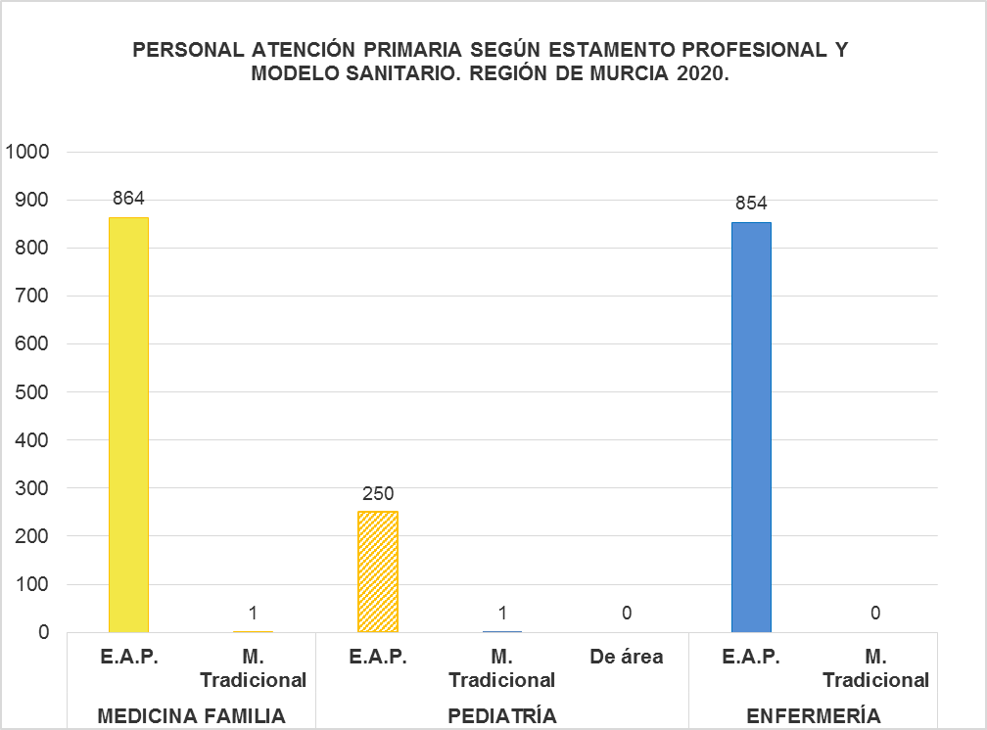

Fuentes: SIAP- Servicio de Planificación y Financiación Sanitaria. Consejería de Salud. Portal Estadístico-MSCBS.

2019
PERSONAL ATENCIÓN PRIMARIA SEGÚN ÁREA DE SALUD, ESTAMENTO PROFESIONAL Y
MODELO SANITARIO. REGIÓN DE MURCIA 2019

Áreas de salud | MEDICINA FAMILIA |  | PEDIATRÍA |  |  | ENFERMERÍA
 | E.A.P. | M. Tradicional | E.A.P. | M. Tradicional | De área | E.A.P. | M. Tradicional
Área 1: Murcia | 149 | 0 | 41 | 0 | 0 | 141 | 0
Área 2 :Cartagena | 165 | 0 | 48 | 0 | 0 | 158 | 0
Área 3: Lorca | 105 | 0 | 29 | 0 | 0 | 108 | 0
Área 4: Noroeste | 47 | 0 | 13 | 0 | 0 | 51 | 0
Área 5: Altiplano | 36 | 0 | 11 | 0 | 0 | 36 | 0
Área 6: Vega Media del Segura | 147 | 1 | 42 | 0 | 0 | 142 | 0
Área 7: Murcia Este | 120 | 0 | 35 | 0 | 0 | 115 | 0
Área 8: Mar Menor | 60 | 0 | 20 | 0 | 0 | 62 | 0
Área 9: Vega Alta del Segura | 33 | 0 | 9 | 0 | 0 | 33 | 0
Total Región Murcia | 862 | 1 | 248 | 0 | 0 | 846 | 0
Total España | 29,606 | 137 | 6,380 | 5 | 117 | 30,998 | 161
Fuente: Datos regionales del Servicio de Planificación y Financiación Sanitaria de la Consejería de Salud.
Elaborado a partir de datos del Servicio de Aseguramiento y Prestaciones del Servicio Murciano de Salud.
Datos nacionales del Ministerio de Sanidad, Consumo y Bienestar Social. Disponibles a partir de Noviembre 2020.
 |  |  |  |  |  |  | Índice



Fuentes: SIAP- Servicio de Planificación y Financiación Sanitaria. Consejería de Salud. Portal Estadístico-MSCBS.

2018
PERSONAL ATENCIÓN PRIMARIA SEGÚN ÁREA DE SALUD, ESTAMENTO PROFESIONAL Y
MODELO SANITARIO. REGIÓN DE MURCIA 2018

Áreas de salud | MEDICINA FAMILIA |  | PEDIATRÍA |  |  | ENFERMERÍA
 | E.A.P. | M. Tradicional | E.A.P. | M. Tradicional | De área | E.A.P. | M. Tradicional
Área 1: Murcia | 145 | 0 | 41 | 0 | 0 | 137 | 0
Área 2 :Cartagena | 160 | 0 | 47 | 0 | 0 | 151 | 0
Área 3: Lorca | 99 | 0 | 27 | 1 | 0 | 102 | 0
Área 4: Noroeste | 47 | 0 | 13 | 0 | 0 | 51 | 0
Área 5: Altiplano | 36 | 0 | 11 | 0 | 0 | 36 | 0
Área 6: Vega Media del Segura | 142 | 1 | 40 | 0 | 0 | 137 | 0
Área 7: Murcia Este | 116 | 0 | 35 | 0 | 0 | 112 | 0
Área 8: Mar Menor | 57 | 0 | 19 | 0 | 0 | 58 | 0
Área 9: Vega Alta del Segura | 33 | 0 | 9 | 0 | 0 | 33 | 0
Total Región Murcia | 835 | 1 | 242 | 1 | 0 | 817 | 0
Total España | 28,933 | 153 | 6,303 | 9 | 174 | 30,308 | 191
Fuente: Datos regionales del Servicio de Planificación y Financiación Sanitaria de la Consejería de Salud.
Elaborado a partir de datos del Servicio de Aseguramiento y Prestaciones del Servicio Murciano de Salud.
Datos nacionales del Ministerio de Sanidad, Consumo y Bienestar Social. Disponibles a partir de Julio 2019.
 |  |  |  |  |  |  | Índice

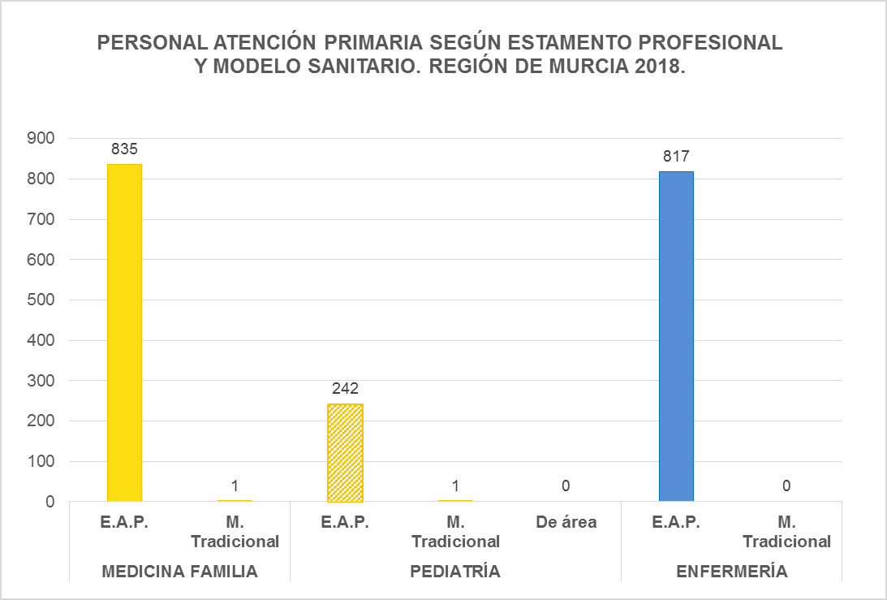

Fuentes: SIAP- Servicio de Planificación y Financiación Sanitaria. Consejería de Salud. Portal Estadístico-MSCBS.

